Sivu 2
Mentalismi |  | STUNTIT |  |  |  | Henkinen taistelu |  |  |  |  | 1 | 5 | 1
Auranäkö | m | Näe kohteen auran, henkisen tilan |  |  |  | l | Fyysisen vaurion sijaan henkistä vauriota |  |  |  | 2 | 3
Telekinesia | m | Siirrä esineitä etäällä, ei tarkka |  |  |  | l | Riippumatta siitä kuka hyökkäsi, häviäjä saa vauriota |  |  |  | 3 | 5
Empatia | m | Lue ja aiheuta tunteita, tunne yhteys |  |  |  | l | Yhteyden sulkeminen vaatii 1p onnistumisen, uhrille 2 |  |  |  | 4 | 5
Telepatia | m | Luo ajatusyhteys, lue ja aiheuta ajatuksia |  |  |  | l | Paranee kuten perusvaurio |  |  |  | 5 | 2
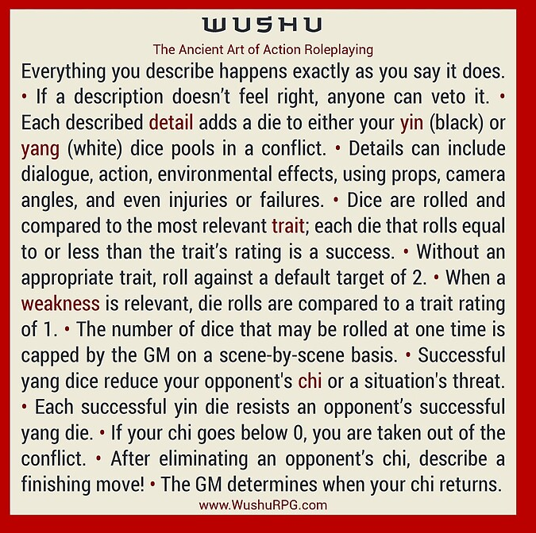
Ennustus | m | Luo tallennuspiste, saa vihjeitä tulevaisuudesta
Psykonikesis | m | Sähkö, tuli tai henkinen isku
Astraalikeho | m | Liiku aineettomaan, voi vallata kehon
Käsillä Parannus | m | Paranna haava 1 tason "Parantuva" tila
ESP | m | Aisti kaukaa, jos sympaattinen yhteys
Elementin Hallinta |  |  | STUNTIT
#REF! |  | m | Näe elementin avulla (infra)
#REF! |  | m | Telekinesia elementille
#REF! |  | m | Luo elementtiä kuten haluat
#REF! |  | m | Muuta elementin muotoa tai ominaisuuksia, muutu elementaaliseksi itse
#REF! |  | m | Suojaa elementillä, suojaudu elementiltä, paranna
Taikajuomat tai riimut |  | m | Kuten edistynyt magia
Boostaus |  | m | alue tai kestoaika +1
Sisarelementit |  | m | 2-3 saman perheen elementtiä
Elementaalinen |  | m | Kutsu elementin golemi
Magia |  |  | Kesto | 1ip | STUNTIT |  |  |  | Kesto
Sielunkatse |  | m | Keskittyminen | kohtaus | Näe maagiset energiat |  |  |  | Keskit. | Sitoo nopat
Portaali |  | m | Hetki | keskittyminen | Kutsu elementtejä henkimaailmasta |  |  |  | Hetki | vain hetki
Taivuta energiaa |  | m | Keskittyminen | kohtaus | Taivuta energiaa |  |  |  | MMV | kestää kuin HV
Transformaatio |  | m | Keskittyminen | MMV | Muuta kohde halutunlaiseksi |  |  |  | Pysyvä | Ei voi peruuttaa
Animoi |  | m | Pysyvä | Ehto | Herätä eloton eloon |  |  |  | Ehto | Kestää kunnes ehto täytetty
Vaihda ominaisuus |  | m | MMV | Ehto | Vaihda ominaisuus tai haava kohteelta toiselle
Alkemia |  | m | - |  | Luo taikaesine hopeasta tai kullasta, palautuva loitsu
Riimutaikuus |  | m | - |  | Luo taikaesine kirjaamalla siihen riimuja, laukaisu riimu
Taikajuomat |  | m | - |  | Luo taikajuomia, lataukset
Muodonmuutos |  |  | STUNTIT |  |  |  |  | Muodonmuutos
Eläimen aisti | R | m | Saat aina aktiiviseksi 1 eläimen normaalin aistin kuten suden hajuaisti |  |  |  |  | l | T1 siirrä lähestymistapa pisteitä vapaasti 1/1 p
1. Ihmismuodot | 1 | m | Muuta ihoa, hiuksia, kynsiä. Omaksu oman muotoisena toisen olennon ulkonäkö, R1
2. Eläinmuodot |  | m | Muuta luita, joten voit omaksua eläimen muodon. Tarvitset dna näytteen |  |  |  |  | l | T1 lisää lähestymistapa pisteitä pyramidin mukaan
3. Hybridi muodot | 2 | m | Voit ottaa ja sekoittaa monen eläimen ominaisuuksia. Regeneraatio 2
4. Koon hallinta |  | m | Jokainen onnistuminen antaa +- koko aspektia |  |  |  |  | l | T2 luo 1 eläimelle sopiva skaala / 2p
5. Kemialliset voimat | 3 | m | Hahmo voi matkia eläinten kemiallisia kykyjä, kuten tulihenkäys
Verimagia |  | m | Addiktoi verellä, luo eläimiä verestä tai irrota kehon osia ja muuta ne eläimiksi
Sisäelinten hallinta |  | m | Muuta sisäelimiä, luo lisä sydän, siirrä se, laajenna aivojen kokoa |  |  |  |  | l | T4 koko skaala
Mielen hallinta |  | m | Luo vale persoona joka hämää telepaatteja tai empaatteja. Lainaa kohteen taitoja joista dna näyte

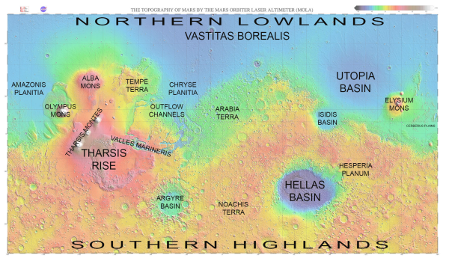
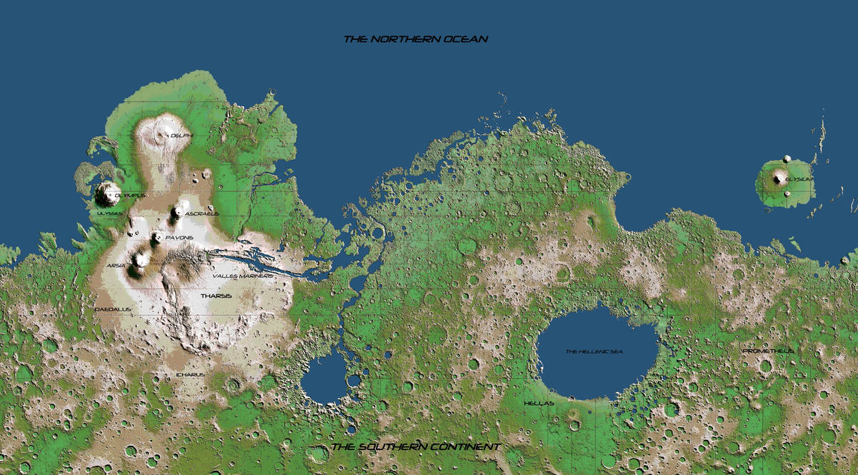
 |  |  |  |  |  |  |  | Kielet
 |  |  |  |  |  |  |  | Elysium (haltia)
 |  |  |  |  |  |  |  | Hesperia (ihmis)
 |  |  |  |  |  |  |  | Isidis (ihmis)
 |  |  |  |  |  |  |  | Arabia (sekarotu)
 |  |  |  |  |  |  |  | Noachis (örkki)
 |  |  |  |  |  |  |  | Argyre (pirulainen)
 |  |  |  |  |  |  |  | Terra
 |  |  |  |  |  |  |  | Olympia (kääpiö)
 |  |  |  |  |  |  |  | Amazonis (lizardmen)

Slaine
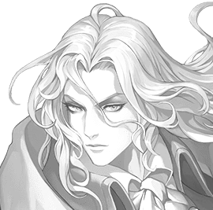
Nimi | Slaine von mithrangar mardon |  |  |  |  |  |  |  |  |  |  |  | Luonne |  |  | Skaala
Mantteli | Mentalisti |  |  |  |  |  |  |  |  |  |  |  | Johtaja |  | m | Tavallinen |  |  | m
Kuvaus | Albino haltia, kaunis ja pitkä |  |  |  |  |  |  |  |  |  |  |  | Rakentaja |  | m | Sankari |  |  | l | Elysium Imperiumi
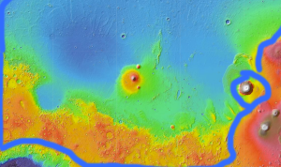
Värit | Musta ja hopea |  |  |  |  |  |  |  |  |  |  |  | Neuvottelija |  | l | Legenda |  |  | m
Uskonto | Raphael (J) |  |  | Armo, parantaminen |  |  |  |  |  |  |  |  | Seikkailija |  | m | Puolijumala |  |  | m
Ominaisuudet |  |  | Ikä | 260 | (26) |  |  |  |  | Taistelu |  |  | Kuvaukset |  | lll |  | Mana |  | ll
KEHO | lm | MIELI |  | ll | SIELU |  | mm |  |  | Toledo salamanca |  |  | llll | Loistava |  |  | p | 1. | 3
AMMATTI |  | Miekan koulukunnan näyttävä Bardi |  |  |  |  |  |  |  | Nopea isku |  |  | lll | Erinomainen |  |  | p | 2. | 6
ONGELMA |  | Kunniallinen ritarikoodi, ei halua tappaa humanoideja |  |  |  |  |  |  |  | Hämäys |  |  | lll | Erinomainen |  |  | p | 3. | 10
ROTU |  |  | Pimentohaltia | Yöllä näkö +1, päivällä -1 |  |  |  |  |  | Esiintyminen |  |  | lllll | Uskomaton |  |  | p | 4. | 15
TAUSTA |  | Kuninkaallinen maanpaossa |  |  |  |  |  |  |  | Suostuttelu |  |  | llll | Loistava |  |  | p | 5. | 21
Lähestymistavat |  |  |  | keho |  | mieli |  | sielu |  | Vauriot |  |  |  |  |  |  | T |  | F H
Keskittyneesti |  | lmm |  | ll |  | lll |  | l |  | Pintahaavat |  |  | pppppp |  |  |  |  | t
Älykkyydellä |  | lmm |  | ll |  | lll |  | l |  | Lievä |  |  |  |  |  |  | p | pv | pp
Tyylillä |  | lll |  | llll |  | lllll |  | lll |  | Vakava |  |  |  |  |  |  | p | vk | pp
Voimalla |  | lmm |  | ll |  | lll |  | l |  | Kuolettava |  |  |  |  |  |  | p | kk | pp
Nopeudella |  | llm |  | lll |  | llll |  | ll |  | Raajarikko |  |  |  |  |  |  | p | 3kk | pp
Oveluudella |  | llm |  | lll |  | llll |  | ll
Stuntit |  |  |  |  |  |  |  |  |  | Nimikko Esineet |  |  |  |  |  | Kielet |  | ll
Mentalisi voimastuntit, Auranäkö, näe kohteen aura, eli henkisen ja fyysisen tilann |  |  |  |  |  |  |  |  |  | Rapier Toledo salamanca sähkömiekka |  |  |  |  |  | Elysium (haltia)
 |  |  |  |  |  |  |  |  |  |  |  |  |  |  |  | Hesperia (ihmis)
Telekineetikko, liikuta esineitä etäältä (sieluvoima) |  |  |  |  |  |  |  |  |  |  |  |  |  |  |  | Mons (kääpiö)

Empaatti, lue ja aiheuta tunteita (riski on tynneyhteys)

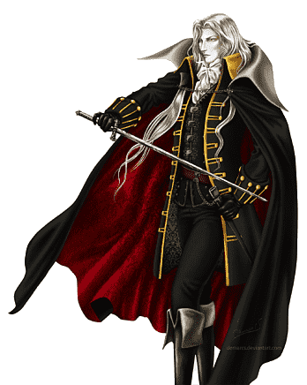
Taikaesine, Toledo Salamanca, +2 Näyttävää kuvausta meleessä
 |  |  |  |  |  |  |  |  |  | Opitut temput |  |  |  | Inspiraatio |  |  | Velka
Hurmaava puhuja, +2 kuvausta kun keskustelussa Ovelasti ylipuhuu toista |  |  |  |  |  |  |  |  |  |  |  |  |  | llmmm |  |  | Raphael
 |  |  |  |  |  |  |  |  |  |  |  |  |  | ppppp |  |  | pppppp

Hahmonluonti |  |  |  | KOKO + |  |  |  | Tasot |  |  | Melee etäisyys |  |  |  | Inspiraatiopiste
Ominaisuudet |  |  |  | Positiivinen bonus |  |  |  | 1 | Huono |  | 4* | Kauko etäisyys |  |  | Hyvä tuuri
3 pallukkaa max 2 |  |  |  | * lähitaistelu |  |  |  | 2 | Tavallinen |  | 3 | Keihäs |  |  | Vaurio -2 tasoa
Lähestymistavat |  |  |  | * lähitaistelu etäisyys |  |  |  | 3 | Erinomainen |  | 2 | Miekka |  |  | +2 kuvausta kierrokseksi
1 tasolla 3, 2 tasolla 2, |  |  |  | * Liikkumisnopeus |  |  |  | 4 | Loistava |  | 1 | Paini |  |  | +2 taitotasoa kierrokseksi
3 tasolla 1 |  |  |  | Negatiivinen |  |  |  | 5 | Uskomaton |  | Stuntti |  |  |  | Uudelleen heitto
3 stunttia (esim voima) |  |  |  | * kiipeily |  |  |  | 6 | Legendaarinen |  | Koska |  | (kerro syy) |  | Taito
1-2 lisä stunttia hintaan |  |  |  | * Piileskely |  |  |  | 7 | Eeppinen |  | Saan +2/1 |  | ( lähestymistapa) |  | Keskeinen |  |  |  | -0
-1 palautuminen |  |  |  | * mahtuminen |  |  |  | 8 | Tarumainen |  | (hyökkäykseen, puolustukseen, |  |  |  | Läheltä liippaa |  |  |  | -1
Kielet |  |  |  | Mana |  |  |  |  |  |  | etuun tai haasteeseen) |  |  |  | Ei kuulu ammattiin |  |  |  | -2
* alussa mieli + rotu |  |  |  | mieli + 2* sielu |  |  |  |  |  |  | Kun |  | (kuvaa tilanne) |  | Tausta taito |  |  |  | -1
Ominaisuuden hyödyntäminen -maksaa sinulle yhden inspiraatio pisteen, ellei kutsuminen ole ilmaista. +2 kuvausta/taitotasoa
Kieltäydy pakotuksesta: Kun ominaisuuttasi käytetään sinua vastaan, voit maksaa inspiraatio pisteen välttääksesi siihen liittyvän komplikaation.
Ilmoita tarinan yksityiskohdat: Jos haluat lisätä kerronnan sisältöön jonkin näkökulman perusteella, käytä inspiraatiopiste

Annabelle
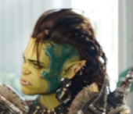
Nimi | Annabelle |  |  |  |  |  |  |  |  |  |  |  | Luonne |  |  | Skaala
Mantteli | Vaihdokas |  |  |  |  |  |  |  |  |  |  |  | Johtaja |  | m | Tavallinen |  |  | m
Kuvaus | Kaunis nais örkki |  |  |  |  |  |  |  |  |  |  |  | Rakentaja |  | l | Sankari |  |  | l
Väri | Vihreä |  |  |  |  |  |  |  |  |  |  |  | Neuvottelija |  | m | Legenda |  |  | m
 |  |  |  |  |  |  |  |  |  |  |  |  | Seikkailija |  | m | Puolijumala |  |  | m
Uskonto | Isä (K) |  | Edustaa jumalallista oikeudenmukaisuutta ja tuomitsee kuolleiden sielut.
Ominaisuudet |  |  | Ikä | 5 | (25) | / | 60 |  |  | Taistelu |  |  | Kuvaukset |  | lll |  | Mana |  | llll
KEHO | lm | MIELI |  | mm | SIELU |  | ll |  |  | Voimakas muoto |  |  | lllll | Uskomaton |  |  | p | 1. | 3
AMMATTI |  | Druidi, metsässä samoaja |  |  |  |  |  |  |  | Tarkka kopio |  |  | llll | Loistava |  |  | p | 2. | 6
ONGELMA |  | Väkivaltainen rasisteille, örkkien champion |  |  |  |  |  |  |  | Kaunis muoto |  |  | lll | Erinomainen |  |  | p | 3. | 10
ROTU |  | Örkkinainen | Voimaskaala +1, infrapunanäkö,yhteyttävä iho, vihattu rotu |  |  |  |  |  |  | Tiger kungfu * |  |  | lllln | Uskomaton |  |  | p | 4. | 15
TAUSTA |  | Orpo, katurosvo |  |  |  |  |  |  |  | Opi uusi muoto |  |  | lll | Erinomainen |  |  | p | 5. | 21
Lähestymistavat |  |  |  | keho |  | mieli |  | sielu |  | Vauriot |  |  | Regeneraatio 2 |  |  |  | T |  | F H
Keskittyneesti |  | llm |  | lll |  | ll |  | llll |  | Pintahaavat |  |  | pppppp |  |  |  |  | t
Älykkyydellä |  | lmm |  | ll |  | l |  | lll |  | Lievä |  |  |  |  |  |  | p | pv | pp
Tyylillä |  | lmm |  | ll |  | l |  | lll |  | Vakava |  |  |  |  |  |  | p | vk | pp
Voimalla * |  | lll |  | lllln |  | lll |  | lllll |  | Kuolettava |  |  |  |  |  |  | p | kk | pp
Nopeudella |  | llm |  | lll |  | ll |  | llll |  | Raajarikko |  |  |  |  |  |  | p | 3kk | pp
Oveluudella |  | lmm |  | ll |  | l |  | lll
Stuntit |  |  |  |  |  |  |  |  |  | Nimikko Esineet |  |  |  |  |  | Kielet
Perus stuntit ja ominaisuudet |  |  |  |  |  |  |  |  |  |  |  |  |  |  |  | Hesperia (ihmis)

Ihmismuodot, hallitse ihoa, hiuksia, kynsiä. Regeneraatio 1. Ketun hajuaisti

Eläinmuodot, hallitse luita, ota eläimen muoto jota maistanut, vain nisäkäs, lintu, tai sen tapainen.

Hybridi muodot, ota osittainen eläimen muoto jonka tuntee, Regeneraatio 2 |  |  |  |  |  |  |  |  |  | Aluevoiman puuttuessa manaa voi käyttää melee alue hyökkäyksissä
 |  |  |  |  |  |  |  |  |  | Opitut temput |  |  |  | Inspiraatio |  |  | Velka
Koska olen harjaantunut tiger style kung fussa, saan +2 kuvausta voimalliseen hyökkäykseen aseettomassa lähitaistelussa |  |  |  |  |  |  |  |  |  | Örkkinainen |  |  |  | llmmm |  |  | Isä
 |  |  |  |  |  |  |  |  |  | Ihmissusi |  |  |  | ppppp |  |  | pppppp
 |  |  |  |  |  |  |  |  |  | Päivähaltia |  |  |  |  | Ihmissusi
 |  |  |  |  |  |  |  |  |  | Susimuoto |  |  |  |  | l | 1p esine etu (raatelu)
 |  |  |  |  |  |  |  |  |  | Lihaksikas soturi |  |  |  |  | l | 1p voima +1, fiksu -1
 |  |  |  |  |  |  |  |  |  | ihmisnainen (plain) |  |  |  |  | l | 2p voima +21S, äly&ovelu -1
Hahmonluonti |  |  |  | KOKO + |  |  |  | Tasot |  |  | Melee etäisyys |  |  |  | Inspiraatiopiste
Ominaisuudet |  |  |  | Positiivinen bonus |  |  |  | 1 | Huono |  | 4* | Kauko etäisyys |  |  | Hyvä tuuri
3 pallukkaa max 2 |  |  |  | * lähitaistelu |  |  |  | 2 | Tavallinen |  | 3 | Keihäs |  |  | Vaurio -2 tasoa
Lähestymistavat |  |  |  | * lähitaistelu etäisyys |  |  |  | 3 | Erinomainen |  | 2 | Miekka |  |  | +2 kuvausta kierrokseksi
1 tasolla 3, 2 tasolla 2, |  |  |  | * Liikkumisnopeus |  |  |  | 4 | Loistava |  | 1 | Paini |  |  | +2 taitotasoa kierrokseksi
3 tasolla 1 |  |  |  | Negatiivinen |  |  |  | 5 | Uskomaton |  | Stuntti |  |  |  | Uudelleen heitto
3 stunttia (esim voima) |  |  |  | * kiipeily |  |  |  | 6 | Legendaarinen |  | Koska |  | (kerro syy) |  | Taito
1-2 lisä stunttia hintaan |  |  |  | * Piileskely |  |  |  | 7 | Eeppinen |  | Saan +2/1 |  | ( lähestymistapa) |  | Keskeinen |  |  |  | -0
-1 palautuminen |  |  |  | * mahtuminen |  |  |  | 8 | Tarumainen |  | (hyökkäykseen, puolustukseen, |  |  |  | Läheltä liippaa |  |  |  | -1
Kielet |  |  |  | Mana |  |  |  |  |  |  | etuun tai haasteeseen) |  |  |  | Ei kuulu ammattiin |  |  |  | -2
* alussa mieli + rotu |  |  |  | mieli + 2* sielu |  |  |  |  |  |  | Kun |  | (kuvaa tilanne) |  | Tausta taito |  |  |  | -1
Ominaisuuden hyödyntäminen -maksaa sinulle yhden inspiraatio pisteen, ellei kutsuminen ole ilmaista. +2 kuvausta/taitotasoa
Kieltäydy pakotuksesta: Kun ominaisuuttasi käytetään sinua vastaan, voit maksaa inspiraatio pisteen välttääksesi siihen liittyvän komplikaation.
Ilmoita tarinan yksityiskohdat: Jos haluat lisätä kerronnan sisältöön jonkin näkökulman perusteella, käytä inspiraatiopiste

Shanidar
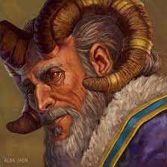
Nimi | Shanidar |  |  |  |  |  |  |  |  |  |  | Luonne |  |  |  | Skaala
Mantteli | Maagi |  |  |  |  |  |  |  |  |  |  | Johtaja |  | m |  | Tavallinen |  |  | m
Kuvaus | Vanha ystävällisen näköinen pirulainen |  |  |  |  |  |  |  |  |  |  | Rakentaja |  | l |  | Sankari |  |  | l
Väri | Violetti |  |  |  |  |  |  |  |  |  |  | Neuvottelija |  | m |  | Legenda |  |  | m
Uskonto | Muori (K) |  | Viisaus ja kauaskatsoisuus |  |  |  |  |  |  |  |  | Seikkailija |  | m |  | Puolijumala |  |  | m
Ominaisuudet |  |  | Ikä | 150 | (50) |  |  |  |  | Taistelu |  |  | Kuvaukset |  | lll |  | Mana | lllll
KEHO | mm | MIELI |  | lm | SIELU |  | ll |  |  | Tarkka loitsu |  |  | lllll | Uskomaton |  |  | p | 1. | 3
AMMATTI |  | Alkemisti, rituaalimaagi |  |  |  |  |  |  |  | Tutkiva loitsu |  |  | llll | Loistava |  |  | p | 2. | 6
ONGELMA |  | Huono paineen sietokyky |  |  |  |  |  |  |  | Nokkela loitsu |  |  | llll | Loistava |  |  | p | 3. | 10
ROTU |  | Pirulainen |  | kynnet, sarvet torahampaat, pelätty rotu |  |  |  |  |  | Raatelu |  |  | l | Tavallinen |  |  | p | 4. | 15
TAUSTA |  | Akateemikko, opettaja, magister |  |  |  |  |  |  |  | Havainnointi |  |  | llll | Loistava |  |  | p | 5. | 21
Lähestymistavat |  | Taso |  | keho |  | mieli |  | sielu |  | Vauriot |  |  |  |  |  |  | T |  | F H
Keskittyneesti |  | lll |  | lll |  | llll |  | lllll |  | Pintahaavat |  |  | pppppp |  |  |  |  | t
Älykkyydellä |  | llm |  | ll |  | lll |  | llll |  | Lievä |  |  |  |  |  |  | p | pv | pp
Tyylillä |  | lmm |  | l |  | ll |  | lll |  | Vakava |  |  |  |  |  |  | p | vk | pp
Voimalla |  | lmm |  | l |  | ll |  | lll |  | Kuolettava |  |  |  |  |  |  | p | kk | pp
Nopeudella |  | lmm |  | l |  | ll |  | lll |  | Raajarikko |  |  |  |  |  |  | p | 3kk | pp
Oveluudella |  | llm |  | ll |  | lll |  | llll
Stuntit |  |  |  |  |  |  |  |  |  | Opitut temput |  |  |  |  |  | Kielet |  | l
Maagi voimastuntit, magianäkö, näe maagiset energiat ympäristössä. |  |  |  |  |  |  |  |  |  | Tuli, kivi, haava |  |  |  |  |  | Argyre (pirulainen)
 |  |  |  |  |  |  |  |  |  | kineettinen energia |  |  |  |  |  | Hesperia (ihmis)
Rituaali magia: vaihda ominaisuus ja Animoi. Vie koko kohtauksen käyttää
 |  |  |  |  |  |  |  |  |  | Nimikko Esineet |  |  |  | INSPIRAATIO |  |  | Velka
Rituaali magia: Portaali ja Taivuta energiaa. Vie koko kohtauksen käyttää |  |  |  |  |  |  |  |  |  | Maagin sauva |  |  |  | llmmm |  |  | pppppp
 |  |  |  |  |  |  |  |  |  | * Hopeaydin sauva 2m |  |  |  | ppppp
Alkemia, tee taikaesineitä hopeasta tai kullasta, palautumis kyky |  |  |  |  |  |  |  |  |  | * loitsuvarasto 3p
 |  |  |  |  |  |  |  |  |  | * kineettinen kilpi, 1p
 |  |  |  |  |  |  |  |  |  | * Vaihda haava 1p
 |  |  |  |  |  |  |  |  |  | * Animoi kivi Golemi 1p
 |  |  |  |  |  |  |  |  |  | * tulipallo (1p) alue 3(1p), palautuminen kierros (5p)

Hahmonluonti |  |  |  | KOKO + |  |  |  | Tasot |  |  | Melee etäisyys |  |  |  | Inspiraatiopiste
Ominaisuudet |  |  |  | Positiivinen bonus |  |  |  | 1 | Huono |  | 4* | Kauko etäisyys |  |  | Hyvä tuuri
3 pallukkaa max 2 |  |  |  | * lähitaistelu |  |  |  | 2 | Tavallinen |  | 3 | Keihäs |  |  | Vaurio -2 tasoa
Lähestymistavat |  |  |  | * lähitaistelu etäisyys |  |  |  | 3 | Erinomainen |  | 2 | Miekka |  |  | +2 kuvausta kierrokseksi
1 tasolla 3, 2 tasolla 2, |  |  |  | * Liikkumisnopeus |  |  |  | 4 | Loistava |  | 1 | Paini |  |  | +2 taitotasoa kierrokseksi
3 tasolla 1 |  |  |  | Negatiivinen |  |  |  | 5 | Uskomaton |  | Stuntti |  |  |  | Uudelleen heitto
3 stunttia (esim voima) |  |  |  | * kiipeily |  |  |  | 6 | Legendaarinen |  | Koska |  | (kerro syy) |  | Taito
1-2 lisä stunttia hintaan |  |  |  | * Piileskely |  |  |  | 7 | Eeppinen |  | Saan +2/1 |  | ( lähestymistapa) |  | Keskeinen |  |  |  | -0
-1 palautuminen |  |  |  | * mahtuminen |  |  |  | 8 | Tarumainen |  | (hyökkäykseen, puolustukseen, |  |  |  | Läheltä liippaa |  |  |  | -1
Kielet |  |  |  | Mana |  |  |  |  |  |  | etuun tai haasteeseen) |  |  |  | Ei kuulu ammattiin |  |  |  | -2
* alussa mieli + rotu |  |  |  | mieli + 2* sielu |  |  |  |  |  |  | Kun |  | (kuvaa tilanne) |  | Tausta taito |  |  |  | -1
Ominaisuuden hyödyntäminen -maksaa sinulle yhden inspiraatio pisteen, ellei kutsuminen ole ilmaista. +2 kuvausta/taitotasoa
Kieltäydy pakotuksesta: Kun ominaisuuttasi käytetään sinua vastaan, voit maksaa inspiraatio pisteen välttääksesi siihen liittyvän komplikaation.
Ilmoita tarinan yksityiskohdat: Jos haluat lisätä kerronnan sisältöön jonkin näkökulman perusteella, käytä inspiraatiopiste

mini
Nimi | Mary Sibley |  |  |  |  |  |  |  |  |  |  | Nimi |  | Vladimir |  |  |  |  |  |  |  |  | Nimi
Mantteli | Herätetty |  |  |  |  |  |  |  |  |  |  | Mantteli |  | Vampyyri |  |  |  |  |  |  |  |  | Mantteli | Noussut
Kuvaus |  |  |  |  |  |  |  | Mana |  | lllll |  | Kuvaus |  |  |  |  |  |  |  | Mana |  | llll | Kuvaus |  |  |  |  |  |  | Mana |  | lllll
Väri | dark blue |  |  |  |  |  | Skaala |  | Luonne |  |  | Väri |  | punainen, keltainen |  |  |  |  |  | Skaala |  | Luonne | Väri | Ruskea, valkoinen |  |  |  |  |  | Skaala |  | Luonne
Uskonto | Aamon (T) |  | Auttaa kostamaan |  |  |  | Sankari |  | Neuvottelija |  |  | Uskonto |  | Asmodeus (T) |  | Antaa mielihyväkokemuksia |  |  |  | Legenda |  | Johtaja | Uskonto | Leviathan (T) |  | Auttaa laiskottelemaan |  |  |  | Sankari |  | Rakentaja
Ominaisuudet |  |  | Ikä | 150 | (50) | Kuvaukset |  |  | lll |  |  | Ominaisuudet |  |  |  | Ikä | 500 | 50 | Kuvaukset |  | llllnn |  | Ominaisuudet |  |  | Ikä | 90 | 30 | Kuvaukset |  | lll
Ammatti |  | Takoojamestari (nekromanseri) |  |  |  |  |  |  |  |  |  | Ammatti |  |  | Herttua politikoija |  |  |  |  |  |  |  | Ammatti |  | Biologi maagi
Ongelma |  | Pimeän jumalan palvoja |  |  |  |  |  |  |  |  |  | Ongelma |  |  | Vampyyri, tappavaa vauriota auringosta |  |  |  |  |  |  |  | Ongelma |  | Ahne, ruma, pervo
ROTU |  |  | Pirulainen | kynnet, sarvet torahampaat, pelätty rotu |  |  |  |  |  |  |  | ROTU |  |  |  | Pimentohaltia | Yöllä näkö +1, päivällä -1 |  |  |  |  |  | ROTU |  |  | Kääpiö | Voima +1, koko -1
TAUSTA |  | Pormestari |  |  |  |  |  |  |  |  |  | TAUSTA |  |  | Kenraali |  |  |  |  |  |  |  | TAUSTA |  | Hovimestari
Lähestymistavat |  | keho |  | mieli |  | sielu |  | Vauriot |  |  |  | Lähestymistavat |  |  | keho |  | mieli |  | sielu | Vauriot |  |  | Lähestymistavat |  | keho |  | mieli |  | sielu | Vauriot
Keskittyneesti |  | ll |  | lll |  | llll |  | Kesto |  |  |  | Keskittyneesti |  |  | lll |  | lll |  | lll | Kesto |  |  | Keskittyneesti |  | lll |  | llll |  | lllll | Kesto
Älykkyydellä |  | ll |  | lll |  | llll |  | ppp |  |  |  | Älykkyydellä |  |  | lll |  | lll |  | lll | ppp |  |  | Älykkyydellä |  | ll |  | lll |  | llll | ppp
Tyylillä |  | l |  | ll |  | lll |  | Temput |  |  |  | Tyylillä |  |  | ll |  | ll |  | ll | Temput |  |  | Tyylillä |  | l |  | ll |  | lll | Temput
Voimalla |  | lll |  | llll |  | lllll |  | Luuranko, zombie, |  |  |  | Voimalla |  |  | ll |  | ll |  | ll | Raatelu 6 onnistumista |  |  | Voimalla |  | ll |  | lll |  | llll | Hyönteiset
Nopeudella |  | l |  | ll |  | lll |  | Vampyyri, |  |  |  | Nopeudella |  |  | llll |  | llll |  | llll |  |  |  | Nopeudella |  | l |  | ll |  | lll | Yönisäkkäät
Oveluudella |  | l |  | ll |  | lll |  | Muumio, lycan |  |  |  | Oveluudella |  |  | ll |  | ll |  | ll |  |  |  | Oveluudella |  | l |  | ll |  | lll | Petoeläimet
Stuntit |  |  |  |  |  |  |  |  |  |  |  | Stuntit |  |  |  |  |  |  |  |  |  |  | Stuntit
Epäkuolleiden hallinta voimastuntit. Epäkuollut(henkinen, tunteet). Kuoleman jälkeen herää henkiin Lichinä. 1 kilpi skaala etu. Haavat paranee 1 taso hitaammin |  |  |  |  |  |  |  |  |  |  |  | Mentalismi voimastuntit. Auringonvalossa tappava vaurio 3,6,10, Epäkuollut(fyysinen, veri). Kuoleman jälkeen herää henkiin Nosferatuna. Fyysinen Nopeus 2 skaala etu. |  |  |  |  |  |  |  |  |  |  | Magia voimastuntit. Epäkuollut(fyysinen, pienet aivot). Kuoleman jälkeen herää henkiin Muumiona. 1 kilpi skaala etu. Haavat paranee 1 taso hitaammin

Nekromania näkö, näkee entropian vaikuttavan ympäristöön |  |  |  |  |  |  |  |  |  |  |  | Auranäkö, näe kohteen aura, henkinen tila. |  |  |  |  |  |  |  |  |  |  | Sielunäkö, näe maagiset energiat

Luo epäkuollut, vaatii ruumiin, muuten kummitus |  |  |  |  |  |  |  |  |  |  |  | Telepatia, luo ajatusyhteys, lue ajatuksia, luo ajatuksia tai muistoja |  |  |  |  |  |  |  |  |  |  | Transformatio, muuta kohde halutun muotoiseksi


Ohjaa epäkuollutta, ohjaa ajatuksia tai ohjaa kehoa (tk) |  |  |  |  |  |  |  |  |  |  |  | Telepaatia, luo mielten yhteyden jota voi käyttää henkiseen taistelun. Luo tai lue muistoja tai ajatuksia. |  |  |  |  |  |  |  |  |  |  | Animoi, anna kohteelle henki joka animoi sitä. Kesto pysyvä, ja kohde itsenäistyy ajan myötä.

Rituaali: muuta ja suojaa epäkuolleita |  |  |  |  |  |  |  |  |  |  |  | Koska olen vampyyri, saan +2 kuvausta kun nopeasti raatelen meleessä kaksintaistelussa. (6 k)

Monsteri | Onnist. |  | Stuntit | Ke |  |  |  |  |  |  |  |  |  | Kuvausten määrä |  |  |  |  |  |  |  |  | Onnistumiset
Tavallinen | 1 |  | 1 | p |  |  |  |  |  |  | Onnistumiset |  |  | 2 | 3 | 4 | 5 | 6 |  |  |  |  | lllll | 2.5
Hyvä | 1.5 |  | 2 | pp |  |  |  |  |  |  | lllll |  | 5 | 2 | 3 | 3 | 4 | 5 |  |  |  |  | llll | 2
Erinomainen | 2 |  | 3 | ppp |  |  |  |  |  |  | llll |  | 4 | 1 | 2 | 3 | 3 | 4 |  |  |  |  | lll | 1.5
Loistava | 2.5 |  | 4 | pppp |  |  |  |  |  |  | lll |  | 3 | 1 | 2 | 2 | 3 | 3
Uskomaton | 3 |  | 5 | ppppp |  |  |  |  |  |  | ll |  | 2 | 1 | 1 | 1 | 2 | 2
 |  |  |  |  |  |  |  |  |  |  | l |  | 1 | 0 | 1 | 1 | 1 | 1

